할증기준
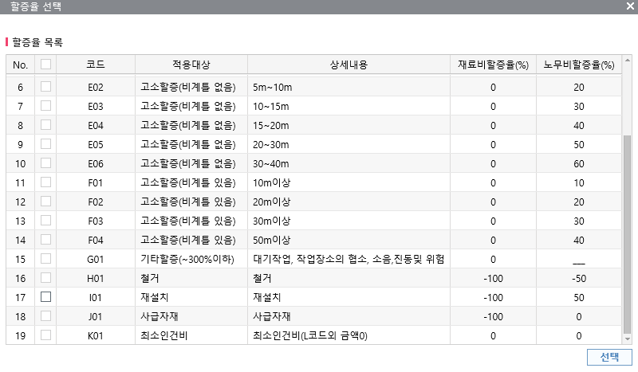
■ atG 할증기준

